Tabla y gráficos
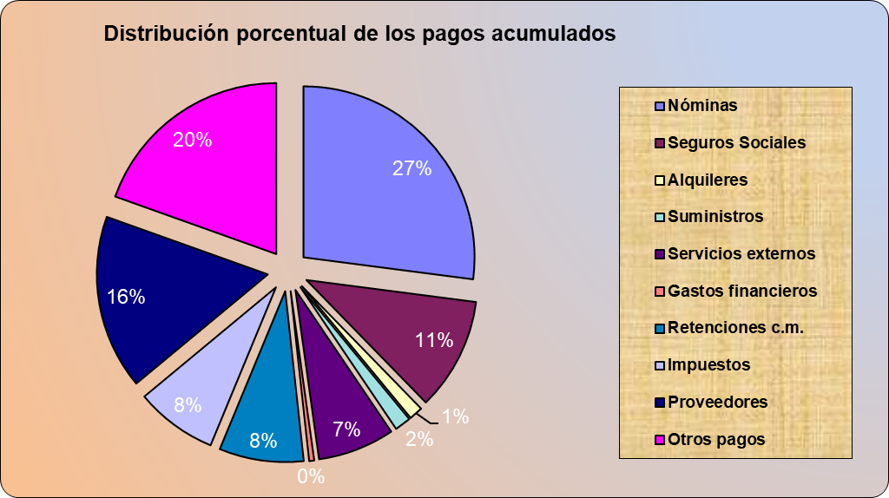
Agencia de viajes "Mar y Montaña"
PREVISIÓN DE TESORERIA
FECHA: | 45355.00
(euros)

PAGOS | MARZO | ABRIL | MAYO | JUNIO | JULIO | AGOSTO | SEPBRE. | OCBRE. | NOVBRE. | DICBRE. | TOTAL
Nóminas | 1500 | 1500 | 1600 | 2361 | 1500 | 1600 | 1660 | 1460 | 1274 | 2163
Seguros Sociales | 591 | 591 | 700 | 1200 | 591 | 700 | 702 | 490 | 380 | 600
Alquileres | 80 | 80 | 80 | 80 | 80 | 80 | 80 | 80 | 80 | 80
Suministros | 82 | 82 | 82 | 96 | 82 | 82 | 82 | 104 | 86 | 160
Servicios externos | 0 | 434 | 1034 | 334 | 1134 |  | 334 | 334 | 334 | 516
Gastos financieros | 0 | 97 |  |  | 97 |  |  | 97
Retenciones c.m. | 0 | 392 | 0 | 392 | 0 | 474 | 0 | 3639 | 0 | 0
Impuestos | 50 | 1611 |  |  | 1500 |  |  | 1585
Proveedores | 1727 | 1087 | 1100 | 2489 | 754 | 365 | 952 | 1080 | 123 | 452
Otros pagos | 1200 | 1200 | 1200 | 1200 | 1200 | 1200 | 1200 | 1200 | 1200 | 1200
TOTAL PAGOS (1)

Saldo inicial | 42034

COBROS | MARZO | ABRIL | MAYO | JUNIO | JULIO | AGOSTO | SEPBRE. | OCBRE. | NOVBRE. | DICBRE. | TOTAL
Paquete Europa del Este |  |  | 10000
Paquete Europa central |  |  | 5000
Paquete Mediterráneo |  |  |  | 3000 |  |  |  | 4720 |  | 6500
Paquete Asiático |  |  | 4500 |  |  |  |  |  |  | 8100
Paquete África salvaje |  |  | 3800 | 7000 | 2143 |  |  | 2143
Paquete NEW YORK |  |  | 6800 |  | 1185 |  |  | 1185
Paquete Ciudades USA |  |  | 25100 |  | 8000 |  |  | 8000 |  | 8000
Paquete América Sur |  | 1568 | 4800 | 1568 |  | 1897 |  | 14556
Paquete Caribe | 1200 | 250 | 1800 | 2500 | 150 | 582 |  | 582 |  | 258
Paquete Rural
TOTAL COBROS (2)

C-F PERIODO (2)-(1)
C-F ACUMULADO

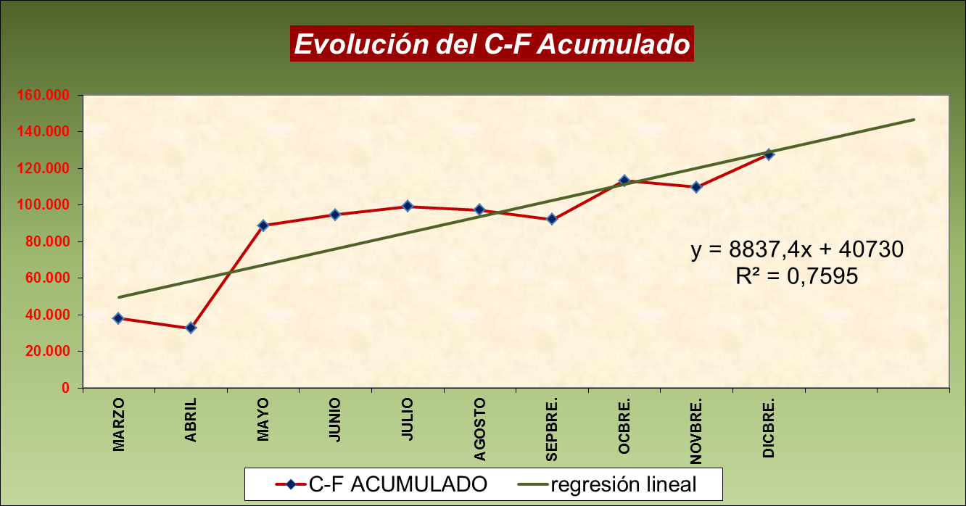

 | HACER GRAFICOS IGUAL QUE EL DE LA DERECHA

Gráfico 3
